关系图
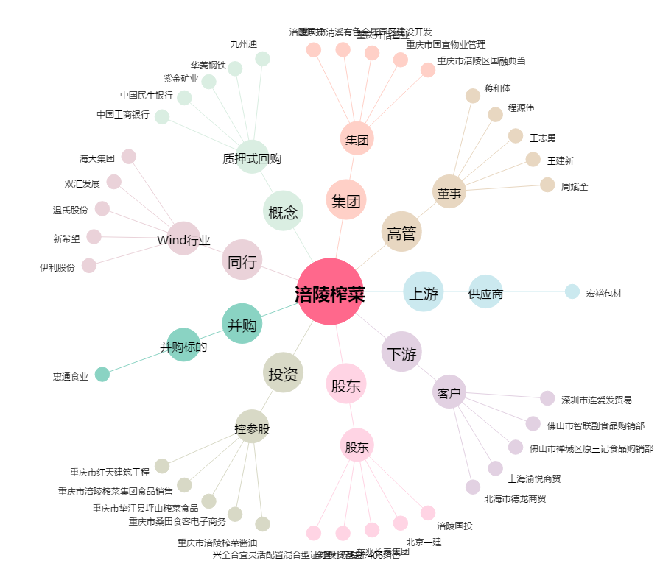
涪陵榨菜[002507.SZ] - 关系概览图

